Hoja 1
EJERCICIO #3

3) Suponga que se desean analizar los siguientes datos correspondientes al costo de electricidad durante un mes y que se obtuvieron en una muestra de 50 casas en una zona residencial de Guayaquil.

96 | 171 | 202 | 178 | 147 | 102 | 153 | 129 | 127 | 82 | DATO MAXIMO | 213
157 | 185 | 90 | 116 | 172 | 111 | 148 | 213 | 130 | 165 | DATO MINIMO | 82
141 | 149 | 206 | 175 | 123 | 128 | 144 | 168 | 109 | 167
95 | 163 | 150 | 154 | 130 | 143 | 187 | 166 | 139 | 149
108 | 119 | 183 | 151 | 114 | 135 | 191 | 137 | 129 | 158

RANGO: | 131
K: | 7
L: | 18.714285714

TABLA DE FRECUENCIA |  |  |  |  |  |  |  | PREGUNTAS:
 |  |  |  |  |  |  |  | a. Cuántas casas tuvieron que pagar más de $99 en electricidad?
Número | Clase | Marca de clase (mi) | Frecuencia absoluta (fi) | Frecuencia relativa (fi/n) | Frecuencia absoluta acumulada (Fi) | Frecuencia relativa acumulada relativa (Fi/n) |  | 46 casas
1 | [82, 101) | 91.5 | 4 | 0.08 | 4 | 0.08 |  | b. Cuántas casas pagaron entre $80 y $99 en electricidad?
2 | [101, 120) | 110.5 | 7 | 0.14 | 11 | 0.22 |  | 4 casas
3 | [120, 139) | 129.5 | 9 | 0.18 | 20 | 0.4 |  | c. Cuántas casas pagaron a lo mucho $167 en electricidad?
4 | [139, 158) | 148.5 | 13 | 0.26 | 33 | 0.66 |  | 38 casas
5 | [158, 177) | 167.5 | 9 | 0.18 | 42 | 0.84
6 | [177, 196) | 186.5 | 5 | 0.1 | 47 | 0.94
7 | [196, 215] | 205.5 | 3 | 0.06 | 50 | 1
 |  |  | 50 | 1
 |  |  |  |  |  |  |  | Poligono de frecuencia
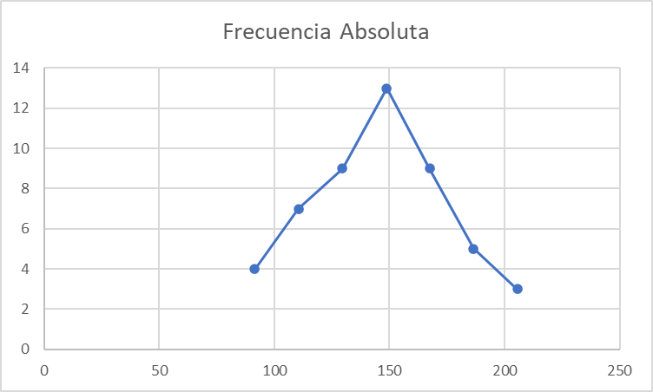
HISTOGRAMA
Frecuencia Absoluta (fi)

